상품제안서
유니콘 C타입 10in1 LAN포트 HDMI 멀티 USB허브 4K미러링 PD 87W | 상품코드: S29897

 |  |  |  |  |  |  | 02-713-8555 | www.synergygift.co.kr
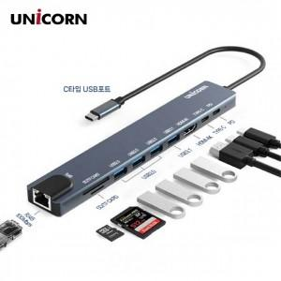

【상세/제작정보】

【인쇄/포장옵션】 | 레이저, 풀칼라 / 포장지포장

【공급단가】 | 수량 | 20~ | 100~ | 300~ | 500~ | 1,000~
*VAT별도 | 단가 | 25,400원 | 24,040원 | 22,860원 | 22,280원 | 21,890원

【상품 URL】 | https://www.synergygift.co.kr:443/src/goods_detail.php?gdno=29897

